karte
Boardi za zlaganje

Številke: 1, 5, 9, 13

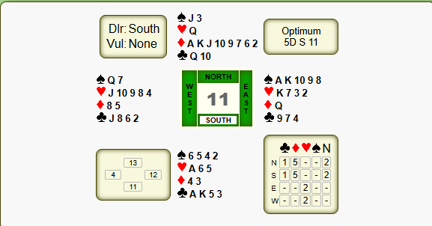

Številke 2, 6, 10, 14

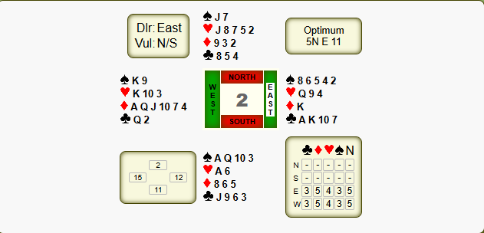

Številke 3, 7, 11, 15
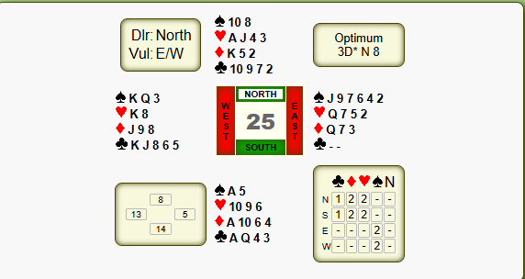

Številke 4, 8, 12, 16
